_CQ10
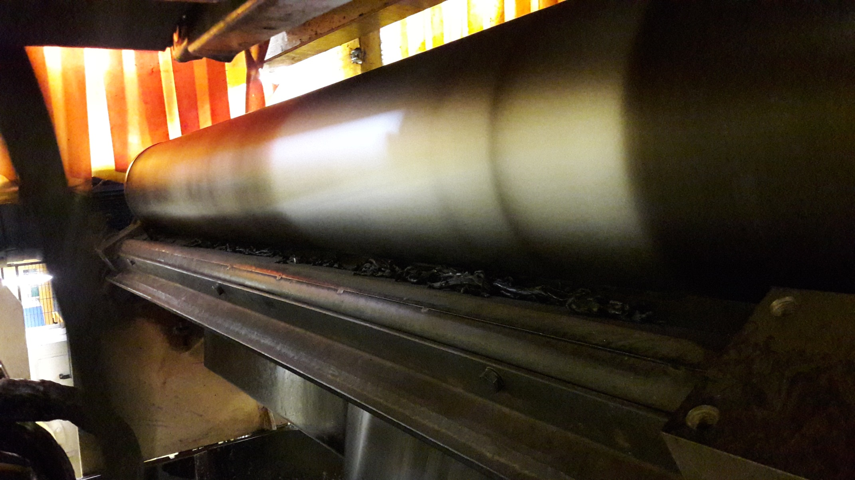
 | SCHEDA REAZIONE: CQ 10 (GRUMI)

 | DATA: 10/7/2022 |  | REPERE: |  |  | MESCOLA: |  |  | SERIE:

 | CHI | CALANDRATORE / A I Q

 | QUANDO | CM |  | DOPO 3 PEZZE CONSECUTIVE CLASSIFICATE K PER C.Q. 10 |  |  |  |  |  |  | quando diventa un problema
 |  | GROSSO DIAMETRO |  | DOPO 2 PEZZE CONSECUTIVE CLASSIFICATE K PER C.Q. 10
 |  | NKM |  | DOPO 3 PEZZE CONSECUTIVE CLASSIFICATE K PER C.Q. 10

 |  |  | NORMA |  |  | AZIONI
 | PROTEZIONE CLIENTE |  | SISTEMA LASOR + LIV.2 DECLASSA IN AUTOMATICO LE PEZZE FABBRICATE |  |  | OPERATORE A FINE LINEA STOCCA LE PEZZE IN ZONA ATTESA CLASSIFICA |  |  |  |  | k -h
 |  |  |  |  |  | AIQ ANALIZZA LE PEZZE E SE NECESSITA LE INVIA A TRATTAMENTO

 | OPERATORE CALANDRA:

 | Parametro | Norma |  |  | C | NC | AZIONE SE NC |  |  | FATTO
1 | HDV MESCOLA | 20 GIORNI MESCOLA TESSILE |  |  |  |  | SOTITUZIONE PEDANE SCADUTE CON BUONE |  |  |  | durata vita
 |  | 12 GIORNI MESCOLA METALLO |  |  |  |  | UTILIZZO A 1 MEZZO SOLO SU PL2
 |  |  |  |  |  |  | SE TUTTO OK PROVARE A CAMBIARE DATA MESCOLA
2 | T° CILINDRI 1-2-3-4 CALANDRA | VALORE VISIBILE SU PANELWIEV CALANDRA |  |  |  |  | CHIAMARE TEC PER RIPRISTINO T° |  |  |  | 4 rulli/cilindri

3 | T° PL1 PL2 | VALORE VISIBILE SU PANELWIEV CALANDRA |  |  |  |  | CHIAMARE TEC PER RIPRISTINO T°
 |  |  |  |  |  |  |  |  |  |  | viti
4 | T° UTENSILE ALIMENTATORE (RM) | VALORE VISIBILE SU PANELWIEV CALANDRA |  |  |  |  | CHIAMARE TEC PER RIPRISTINO T°

 | AiQ:
 |  |  |  |  |  |  |  |  |  |  | altro operatore che fa controlli

 | Parametro | Norma |  |  | C | NC | AZIONI |  |  | FATTO
1 | VERIFICA POSIZIONE BANDE SU RM | VEDERE T° SU IST-027-910 LE BANDE DEVONO PASSASE SU BLENDEUR (VEDI FOTO 1 RETRO FICHE) |  |  |  |  | RIPRISTINO SE NC E SOLO DOPO PRENDERE TEMPERATURE BANDE |  |  |  | rm=tappeti

2 | VERIFICA PARAMETRI PL1-PL2 | VEDERE PARAMETRI SU REF_026_PL1/2 |  |  |  |  | RIPRISTINO SE NC
 |  | ALIMENTAZIONE PL SENZA VUOTI |  |  |  |  | PROVA MODIFICA PARAMETRI PESO/SPESSORE
 |  | BOURLE GOMMA NON SCENDE |  |  |  |  | PROVA MODIFICA PARAMETRI PESO/SPESSORE
3 | VERIFICA T° MESCOLA SU RM | VEDERE T° SU IST-027-910 |  |  |  |  | SE TEMPERATURE N.C. MODIFICARE T° COME RIPORTATO SU AZIONI Qui SOTTO
4 | PULIZIA BLENDEUR | NESSUNA PRESENZA DI SFRIDI MESCOLA (VEDI FOTO 2 RETRO FICHE) |  |  |  |  | PULIRE SE PRESENTE SFRIDI MESCOLA
5 | T° SBRBAGGI CALANDRA | T° MESCOLA 24257 < 95° T° ML 24335-16840-22500-83373-19029 < 100° T° ML 24680 < 95° |  |  |  |  | SE T° SUPERANO VALORI RIPORTATI QUI A FIANCO CHIAMARE GQ PER PRELIEVO CAMPIONI PER ANALISI FISSAZIONE ML
6 | T° CILINDRI 1-2-3-4 CALANDRA |  |  |  |  |  | DIMINUIRE 2-3 GRADI T° CILINDRI 1-2-3-4

7 | T° PL1 PL2 |  |  |  |  |  | DIMINUIRE 5 GRADI T° VITE PL1-PL2

8 | T° UTENSILE ALIMENTATORE (RM) |  |  |  |  |  | DIMINUIRE 5 GRADI T° CILINDRO ANTERIORE

9 | Taglio bande RM | Pressione 6 Bar coltelli e taglio regolare (banda non strappate) |  |  |  |  | Se taglio NC sostituire coltelli RM

 | Verifica TQA

NOTE:

Data edizione: 29/09/2014 |  |  |  |  |  |  | Riferimento documentario: FOR_020_0928
Classificazione: D3 |  |  |  | Conservazione: WA + 5 |  |  |  | Caratteristiche speciali : NO
 | FOTO 1

6

 | FOTO 2

CQ27
 | SCHEDA REAZIONE: CQ 27 (LISIERA)

 | DATA: |  | REPERE: |  |  | MESCOLA: |  |  | SERIE:

 | CHI | CALANDRATORE / A I Q

 | QUANDO | CM |  | DOPO 4 CL PER C.Q. 27
 |  | GROSSO DIAMETRO |  | DOPO 4 CL PER C.Q. 27
 |  | NKM |  | DOPO 4 CL PER C.Q. 27

 |  |  | NORMA |  |  | AZIONI
 | PROTEZIONE CLIENTE |  | IL SISTEMA LIV.2 DECLASSA IN AUTOMATICO LE PEZZE FABBRICATE |  |  | SE LA CLASSIFICA E' D-R2-R4 PEZZA INVIATA AL CLIENTE SE LA CLASSIFICA E' R1-K LA PEZZA VIENE INVIATA IN ZONA G.T. PER ANALISI
 |  |  | SE IL CQ SUPERA I 5 METRI ESEGUIRE CL |  |  | CHUTAGE IN LINEA

 | OPERATORE CALANDRA:

 | Parametro | Norma |  |  | C | NC | AZIONE SE NC |  |  | FATTO
1 | STATO USURA FILO | SOSTIUT. OGNI FABBRICAZIONE REPERE |  |  |  |  | SOSTITUZIONE FILO

2 | PULIZIA ORECCHIE | VERIFICA PRESENZA GOMMA |  |  |  |  | PULIZIA

3 | MANCANZA GOMMA | TOTALE ASSENZA MANCANZA CALANDRAGGIO SULLE LISIERE PEZZA |  |  |  |  | MODIFICARE PARAMETRI TRANCANNAGE BANDE SUPERIOE/INFERIORE O AUMENTARE BOURLE' GOMMA

4

 | AiQ:

3°-5°
 | Parametro | Norma |  |  | C | NC | AZIONI SE NC |  |  | FATTO
1 | GEOMETRIA GRUPPO | DA 3° A 5° INCLINATO |  |  |  |  | RIMESSA IN GEOMETRIA GRUPPO

2 | POSIZIONE SERRAGGIO GRUPPO | POSIZIONE SERRAGGIO GRUPPO COME INDICATO SU CAL-CAL-003 |  |  |  |  | POSIZIONARE SERRAGGIO CORRETTAMENTE

3 | PRESENZA PIOMBI | PRESENZA PIOMBI SU PESI |  |  |  |  | RIMETTERE PIOMBI

4

5

6

 | Verifica TQA

NOTE:

Data edizione: 29/09/2014 |  |  |  |  |  |  | Riferimento documentario: FOR_020_0927
Classificazione: D3 |  |  |  | Conservazione: WA + 5 |  |  |  | Caratteristiche speciali : NO

